Hoja1
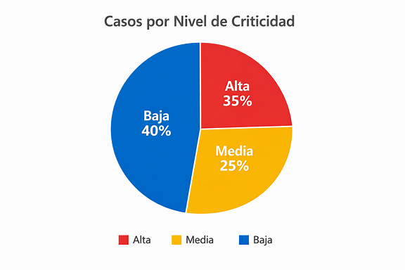
Correlativo | Fecha Evento | Lugar | Área | Proceso | Tipo Evento | Criticidad | Estado | Brigada | Departamento | Municipio
SISCA-2026-000006 | 7/23/26 | prhyeba | Mantenimiento | Mantenimiento general | Golpe o atrapamiento | Alta | Rechazado | Brigada 0216 | Chimaltenango | Acatenango
SISCA-2026-000005 | 7/20/26 | Chimaltenango | Administración | Gestión administrativa | Derrame o fuga | Baja | En revisión | Brigada 0218 | Suchitepéquez | Santa Bárbara
SISCA-2026-000004 | 7/23/26 | tstseese | Administración | Gestión administrativa | Casi caída | Media | Rechazado | Brigada 0216 | Chimaltenango | Acatenango
SISCA-STRESS-S1M-0998641 | 7/20/26 | Ubicación simulada 41 | Producción | Proceso general de producción | Condición insegura | Baja | Reportado | Brigada 0125 | Sololá | Panajachel
SISCA-STRESS-S1M-0989881 | 7/20/26 | Ubicación simulada 81 | Producción | Proceso general de producción | Condición insegura | Baja | Reportado | Brigada 0268 | Retalhuleu | Nuevo San Carlos

